Table 1

Ringkasan Informasi Produk dan Layanan Versi Personal ("RIPLAY Personal") Proposal Ilustrasi ProActive Plus Berani Aktif dengan ProActive Plus

Merasa nyaman dengan hidupmu sekarang, namun masih khawatir akan masa mendatang? Waktunya lengkapi kenyamanan hidupmu dengan perlindungan yang tepat!
ProActive Plus merupakan asuransi jiwa berjangka yang diterbitkan oleh Manulife Indonesia yang memberikan pertanggungan selama 5-20 tahun dengan Premi Tetap.
Perlindungan masa kini dan nanti! Melindungi anda dalam menghadapi tantangan didepan
Keamanan Finansial Siap hadapi tanpa rasa khawatir
Manfaat Meninggal 100% Uang Pertanggungan
Produk ini telah mendapatkan otoritas dan diawasi oleh Otoritas Jasa Keuangan (OJK) dan PT Asuransi Jiwa Manulife Indonesia adalah Pelaku Usaha Jasa Keuangan yang berizin dan diawasi oleh OJK.
Agen Asuransi yang melakukan penawaran dan penjualan atas produk ini telah berizin dan diawasi oleh OJK atau asosiasi terkait.
ProActive Plus
RINGKASAN ILUSTRASI
Informasi Nasabah:
 |  | NAMA |  |  | JENIS KELAMIN |  |  |  | TANGGAL LAHIR | USIA | STATUS MEROKOK
Pemegang Polis |  | Pria Usia Empat Lima Tahun |  |  | Laki-laki |  |  |  | 29-Jun-1980 | 45 | Tidak merokok
Tertanggung |  | Pria Usia Empat Lima Tahun |  |  | Laki-laki |  |  |  | 29-Jun-1980 | 45 | Tidak merokok
Mata Uang Polis : IDR Masa Pembayaran Premi : 5 Tahun Mode Pembayaran Premi : Tahunan
Informasi Produk:
JENIS PERTANGGUNGAN |  |  | MASA PERTANGGUNGAN (1) |  |  |  | UANG PERTANGGUNGAN |  |  | PREMI TAHUNAN
Pertanggungan Dasar ProActive Plus - 5 Tahun |  |  | Perlindungan Jiwa hingga 5 Tahun |  |  |  | 1,000,000,000 |  |  | 6,390,000
Total Premi |  |  |  |  |  |  |  |  |  | 6,390,000
Catatan: 1. Masa Pertanggungan disini adalah jangka waktu Pertanggungan Dasar.
Disajikan Oleh | : CHRISTIAN PRANATA LU |  |  | Tanggal |  | : 17-Apr-2026
Kode Penyaji | : GI1035 |  |  | No. RIPLAY Personal |  | : 0003150462 |  | RIPLAY PERSONAL INI BUKAN MERUPAKAN SEBUAH KONTRAK ASURANSI
 |  |  |  | RIPLAY Personal ini berlaku hingga |  | : 16-Jun-2026 |  |  |  |  |  | Hal 2 dari 10

Table 4
ProActive Plus
TABEL ILUSTRASI (1) (DALAM RIBUAN RUPIAH)
USIA | AKHIR TAHUN POLIS |  | PREMI DASAR |  |  | TOTAL PREMI |  | MANFAAT MENINGGAL
67 | 22 |  | 36,450 |  |  | 36,450 |  | 1,000,000
68 | 23 |  | 36,450 |  |  | 36,450 |  | 1,000,000
69 | 24 |  | 36,450 |  |  | 36,450 |  | 1,000,000
70 | 25 |  | 36,450 |  |  | 36,450 |  | 1,000,000
Catatan: 1. Tabel ilustrasi ini memuat kondisi jika Pemegang Polis memperpanjang Masa Pertanggunggan hingga usia Pemegang Polis mencapai usia 70 (tujuh puluh) Tahun.
Disajikan Oleh |  | : CHRISTIAN PRANATA LU |  | Tanggal | : 17-Apr-2026
Kode Penyaji |  | : GI1035 |  | No. RIPLAY Personal | : 0003150462 |  | RIPLAY PERSONAL INI BUKAN MERUPAKAN SEBUAH KONTRAK ASURANSI
 |  |  |  | RIPLAY Personal ini berlaku hingga | : 16-Jun-2026 |  |  |  | Hal 5 dari 10

ProActive Plus
GRAFIK ILUSTRASI MANFAAT MENINGGAL PADA AKHIR TAHUN POLIS (1)
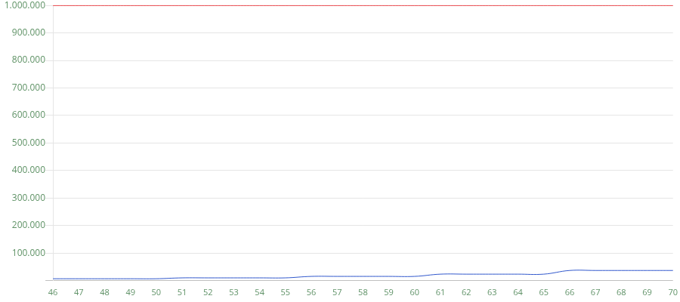 USIA TERTANGGUNG Premi Manfaat Meninggal
Catatan: 1. Grafik ilustrasi ini memuat kondisi jika Pemegang Polis memperpanjang Masa Pertanggunggan hingga usia Pemegang Polis mencapai usia 70 (tujuh puluh) Tahun.
Disajikan Oleh : CHRISTIAN PRANATA LU Tanggal : 17-Apr-2026
Kode Penyaji : GI1035 No. RIPLAY Personal : 0003150462 RIPLAY PERSONAL INI BUKAN MERUPAKAN SEBUAH KONTRAK ASURANSI
RIPLAY Personal ini berlaku hingga : 16-Jun-2026 Hal 6 dari 10

ProActive Plus

